小红书电商-KOL
品牌反馈 | 品牌原因反馈 | 达人反馈 | 提报时间 | 品牌/电商 | 推荐理由 | KOL名称 | 蒲公英链接 | 主页链接 | 参考案例 | ID | KOL类型（家居美学/家装测评/干货分享/家装改造/话题类） | KOL类型（图文/视频） | 量级 | 粉丝量（w） | 赞藏量（w） | 最终执行价格 （含折扣价） | 平台价格 | 下单金额 （含平台10%） | 达人厨房图 | cpc | cpe | 女粉占比 | 小于18 | 18-24年龄占比 | 25-34年龄占比 | 35-44年龄占比 | 大于44 | 苹果用户占比 | 华为用户占比 | 近30天预估阅读量 (近30天阅读中位数） | 近30天互动量 （近30天互动中位） | 近30天笔记数量 | 近90天爆文篇数 | 性别占比（截图） | 粉丝年龄占比（截图） | 粉丝地域（截图） | 用户兴趣

 |  |  | 2026-03-23 | 电商 | 建议家居美学 | 帕梨梨 | https://pgy.xiaohongshu.com/solar/pre-trade/blogger-detail/66a89e08000000001d030a3d?track_id=kolMatch_d1745de758dc422794010fc583d98bed&source=Advertiser_Kol | https://www.xiaohongshu.com/user/profile/66a89e08000000001d030a3d | https://www.xiaohongshu.com/explore/698ff804000000000a03e2da?xsec_token=MBsSDBM4ukcdWKaT6DseBFEXxagLYMYFOOgq-oJdXeR7E=&xsec_source=pc_pgy | liyoonn | 家居美学 | 视频 | 尾部 | 1.4 | 15.3 |  | 9500 |  | 整体厨房图建联博主后给到 |  |  |  |  |  |  |  |  | 59% | 10% | 20202 | 2562 | 4 | 10 | 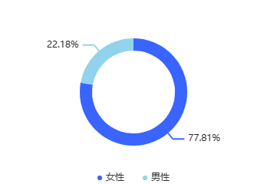 | 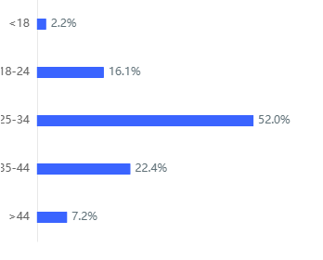 | 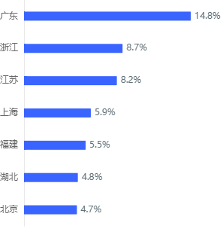 | 生活记录、家居家装、美食
 |  |  | 2026-03-23 | 电商 | 建议家居美学 | 芙芙的日记本 | https://pgy.xiaohongshu.com/solar/pre-trade/blogger-detail/6766be9800000000180176e2?track_id=kolSimilar_2f4063ec3358455399b8afe229b09290&source=Advertiser_Similar_Kol | https://www.xiaohongshu.com/user/profile/6766be9800000000180176e2 |  |  | 家居美学
 |  |  | 2026-03-23 | 电商 | 建议家居美学 | Wo不李姐 | https://pgy.xiaohongshu.com/solar/pre-trade/blogger-detail/61a768ab0000000010009fbb?track_id=kolSimilar_9ceb2672c00e4c4b9ea53a31f1c945a9&source=Advertiser_Similar_Kol | https://www.xiaohongshu.com/user/profile/61a768ab0000000010009fbb |  |  | 家居美学
 |  |  | 2026-03-23 | 电商 | 建议家居美学 | 冬冬姐的欧美复古家 | https://pgy.xiaohongshu.com/solar/pre-trade/blogger-detail/5d037cf200000000120226ec?track_id=kolSimilar_2ed5f923a2ad48ed8a8077e5eb363a60&source=Advertiser_Similar_Kol | https://www.xiaohongshu.com/user/profile/5d037cf200000000120226ec |  |  | 家居美学
 |  |  | 2026-03-23 | 电商 | 建议功能创意测评 | 顾顾好生活 | https://pgy.xiaohongshu.com/solar/pre-trade/blogger-detail/58df26ae50c4b41e86ba9811?track_id=kolSearch_53f484f560cf4dc39bc1d97670d05d80&source=Advertiser_Kol |  |  |  | 家装测评
 |  |  | 2026-03-23 | 电商 | 建议家居美学 | 小奶思 | https://pgy.xiaohongshu.com/solar/pre-trade/blogger-detail/56586dd97c5bb835be78c80a?track_id=kolSimilar_e702f93d41f84e15952933fbc533d580&source=Advertiser_Similar_Kol | https://www.xiaohongshu.com/user/profile/56586dd97c5bb835be78c80a |  |  | 家居美学
 |  |  | 2026-03-23 | 电商 | 建议家居家装 | 张张的口袋 | https://pgy.xiaohongshu.com/solar/pre-trade/blogger-detail/5d1c4b130000000010027ea5?track_id=kolSearch_bae4a1ff96d446789c8b54cdbda30d8b&source=Advertiser_Kol_1 |  |  |  | 干货分享
 |  |  | 2026-03-23 | 电商 | 建议家居家装 | 小开心没烦恼 | https://pgy.xiaohongshu.com/solar/pre-trade/blogger-detail/5cee3f6b0000000018030cca?track_id=kolSimilar_1bc940eb10344e3599eb4e99fdbd89fc&source=Advertiser_Similar_Kol | https://www.xiaohongshu.com/user/profile/5cee3f6b0000000018030cca |  |  | 家居美学
 |  |  | 2026-03-23 | 电商 | 建议功能创意测评 | 张昂昂的家🏠 | https://pgy.xiaohongshu.com/solar/pre-trade/blogger-detail/5f22fe480000000001004796?track_id=kolSearch_318ccd412599498b9297a8de3e959585&source=Advertiser_Kol |  |  |  | 家装测评
 |  |  | 2026-03-23 | 电商 | 建议家居美学 | 优一妈咪 | https://pgy.xiaohongshu.com/solar/pre-trade/blogger-detail/55050be52e1d9359054f4dca?track_id=kolMatch_7794a23a4b764c948cf43c5fc29e5d22&source=Advertiser_Kol | https://www.xiaohongshu.com/user/profile/55050be52e1d9359054f4dca |  |  | 家居美学
 |  |  | 2026-03-23 | 电商 | 建议家居美学 | 小男的家ing | https://pgy.xiaohongshu.com/solar/pre-trade/blogger-detail/594fba4982ec397bde1c9998?track_id=kolSimilar_345da337c4b94c33a6eb3a8d76e80a06&source=Advertiser_Similar_Kol | https://www.xiaohongshu.com/user/profile/594fba4982ec397bde1c9998 |  |  | 家居美学
 |  |  | 2026-03-23 | 电商 | 建议家居家装 | 卡卡卡师傅 | https://pgy.xiaohongshu.com/solar/pre-trade/blogger-detail/5e63c2f400000000010031b4?track_id=kolSimilar_6313be65406b49cfb3959f5afa60978c&source=Advertiser_Similar_Kol | https://www.xiaohongshu.com/user/profile/5e63c2f400000000010031b4 |  |  | 干货分享
 |  |  | 2026-03-23 | 电商 | 建议家居美学 | 不鱼 | https://pgy.xiaohongshu.com/solar/pre-trade/blogger-detail/65f161a0000000000500a702?track_id=kolSimilar_01891343d6464fce89686f8cfa133b71&source=Advertiser_Similar_Kol | https://www.xiaohongshu.com/user/profile/65f161a0000000000500a702 |  |  | 家居美学
 |  |  | 2026-03-23 | 电商 | 建议家居美学 | 貝熙 | https://pgy.xiaohongshu.com/solar/pre-trade/blogger-detail/58c512875e87e7399e3d6d8c?track_id=kolSearch_8fcde953374c416faf72f3c7729c788f&source=Advertiser_Kol |  |  |  | 家居美学
 |  |  | 2026-03-23 | 电商 | 建议家居家装 | 大暖小盈 | https://pgy.xiaohongshu.com/solar/pre-trade/blogger-detail/570926d31c07df1c125dcbdf?track_id=kolSearch_8ce95ce6b8744714ac37a54d19aad910&source=Advertiser_Kol |  |  |  | 干货分享

